Лист1
Определите среднегодовую стоимость основных фондов, если на начало года численность персонала составляла 110 человек, на конец года 95 человек, а показатель фондовооруженности 90 тыс. руб./чел.

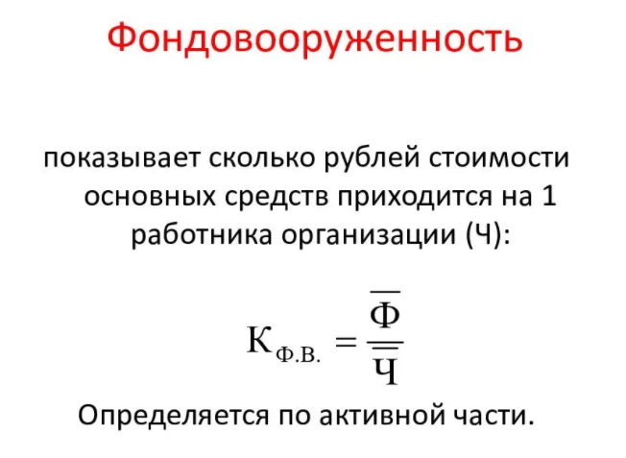
Дано:
Ч на начало = | 110 | чел
Ч на конец = | 95 | чел
Фв= | 90 | тыс.руб./чел
Решение:
Ч ср = | 102.5 | чел

ОФ ср = | 9225 | тыс руб

